Feuil1
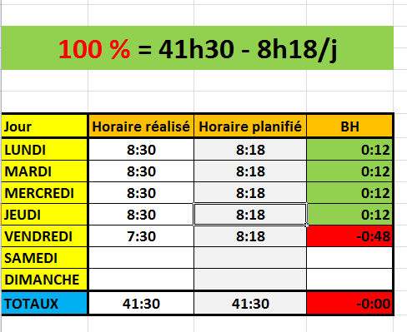

100 % = 41h30 - 8h18/j

Jour | Horaire réalisé | Horaire planifié | BH
LUNDI | 8:30:00 | 8:18:00 | 0:12:00
MARDI | 8:30:00 | 8:18:00 | 0:12:00
MERCREDI | 8:30:00 | 8:18:00 | 0:12:00
JEUDI | 8:30:00 | 8:18:00 | 0:12:00
VENDREDI | 7:30:00 | 8:18:00 | -0:48:00
SAMEDI |  |  | 0:00:00
DIMANCHE |  | 0:00:00 | 0:00:00
TOTAUX | 41:30:00 | 41:30:00 | -0:00:00

50 % = 20h45 - 4h09/j

Jour | Horaire réalisé | Horaire planifié | BH
LUNDI | 4:30:00 | 4:09:00 | 0:21:00
MARDI | 4:30:00 | 4:09:00 | 0:21:00
MERCREDI | 4:09:00 | 4:09:00 | 0:00:00
JEUDI | 4:09:00 | 4:09:00 | 0:00:00
VENDREDI | 4:30:00 | 4:09:00 | 0:21:00
SAMEDI |  |  | 0:00:00
DIMANCHE |  | 0:00:00 | 0:00:00
TOTAUX | 21:48:00 | 20:45:00 | 1:03:00

